关系图
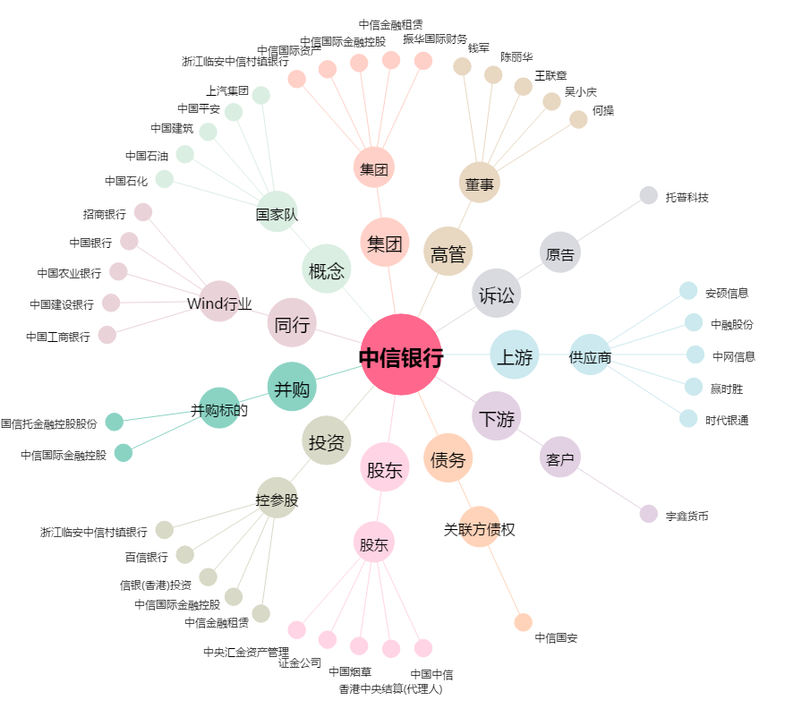
中信银行[601998.SH] - 关系概览图

